Solicitud gráfica
 | Área: | Ciencias Naturales |  |  | Fecha:
 | Grado: | 6 |  |  | 2015-09-21
 | Título del tema: | Los seres vivos |  |  | ¿Cuaderno de estudio o recurso? | Recurso
 | Editor: | Diego Molina |  |  | Motor del recurso | F6B

 | Código guión o recurso: | CN_06_03_REC60 | ← Para determinar este código, visite la hoja de Ayuda
 |  |  |  |  | ESPECIFICACIÓN DE ARCHIVOS A ENTREGAR
Núm. | Archivo Shutterstock o ruta en web | Imagen para: | Tipo | Ubicación de la imagen en el recurso F6B | Nombre imagen SMALL | Tamaño imagen SMALL | Nombre imagen ZOOM | Tamaño imagen ZOOM | Descripción | Observaciones
IMG01 | 108116966 | Recurso F6B | Ilustración | Contenido | CN_06_03_REC60_IMG01n.jpg | 320 x 480 px | CN_06_03_REC60_IMG01a.jpg | 800 x 458 px | Fotosíntesis | 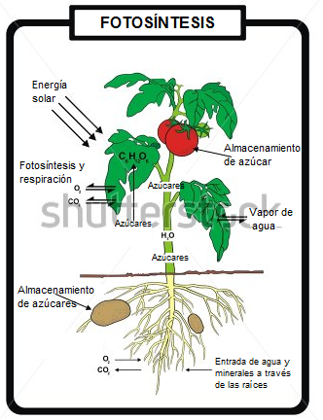 Cambiar nombres en inglés al español como se muestra en la imagen
IMG02 | 146356559 | Recurso F6B | Fotografía | Contenido | CN_06_03_REC60_IMG02n.jpg | 320 x 480 px | CN_06_03_REC60_IMG02a.jpg | 800 x 458 px | Algas verdes
IMG03 | 152826392 | Recurso F6B | Fotografía | Contenido | CN_06_03_REC60_IMG03n.jpg | 320 x 480 px | CN_06_03_REC60_IMG03a.jpg | 800 x 458 px | Jirafa
IMG04 | 277187408 | Recurso F6B | Fotografía | Contenido | CN_06_03_REC60_IMG04n.jpg | 320 x 480 px | CN_06_03_REC60_IMG04a.jpg | 800 x 458 px | Hongos
IMG05 | 258583271 | Recurso F6B | Fotografía | Contenido | CN_06_03_REC60_IMG05n.jpg | 320 x 480 px | CN_06_03_REC60_IMG05a.jpg | 800 x 458 px | Cadena trófica
IMG06 | 227726980 | Recurso F6B | Fotografía | Contenido | CN_06_03_REC60_IMG06n.jpg | 320 x 480 px | CN_06_03_REC60_IMG06a.jpg | 800 x 458 px | Célula en división
IMG07 | 308657303 | Recurso F6B | Fotografía | Contenido | CN_06_03_REC60_IMG07n.jpg | 320 x 480 px | CN_06_03_REC60_IMG07a.jpg | 800 x 458 px | Estrella de mar
IMG08 | 128623430 | Recurso F6B | Fotografía | Contenido | CN_06_03_REC60_IMG08n.jpg | 320 x 480 px | CN_06_03_REC60_IMG08a.jpg | 800 x 458 px | Espermatozoides y óvulo
IMG09 | 169396502 | Recurso F6B | Fotografía | Contenido | CN_06_03_REC60_IMG09n.jpg | 320 x 480 px | CN_06_03_REC60_IMG09a.jpg | 800 x 458 px | Collage de animales
IMG10 | 148558607 | Recurso F6B | Fotografía | Contenido | CN_06_03_REC60_IMG10n.jpg | 320 x 480 px | CN_06_03_REC60_IMG10a.jpg | 800 x 458 px | Planta carnívora
IMG11 | 273776651 | Recurso F6B | Fotografía | Contenido | CN_06_03_REC60_IMG11n.jpg | 320 x 480 px | CN_06_03_REC60_IMG11a.jpg | 800 x 458 px | Animales
IMG12 | 61184077 | Recurso F6B | Fotografía | Contenido | CN_06_03_REC60_IMG12n.jpg | 320 x 480 px | CN_06_03_REC60_IMG12a.jpg | 800 x 458 px | Sistema nervioso

